상품제안서
무드등 순환용 공기청정기 | 상품코드: S01040

 |  |  |  |  |  |  | 02-713-8555 | www.synergygift.co.kr
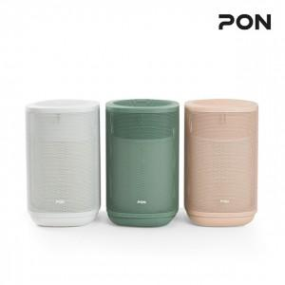

【상세/제작정보】

【인쇄/포장옵션】 | 스티커 / 시판박스

【공급단가】 | 수량 | 10~ | 30~ | 50~ | 100~ | 300~
*VAT별도 | 단가 | 55,220원 | 53,180원 | 51,130원 | 49,090원 | 47,860원

【상품 URL】 | https://www.synergygift.co.kr:443/src/goods_detail.php?gdno=19453

